상품제안서
유로2+1멀티볼펜세트 | 상품코드: S03016

 |  |  |  |  |  |  | 02-713-8555 | www.synergygift.co.kr
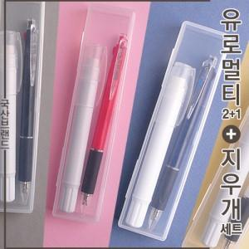 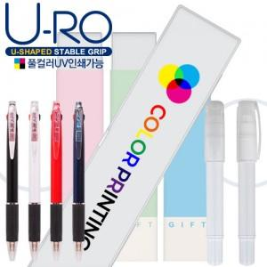

【상세/제작정보】

【인쇄/포장옵션】 | / PP케이스

【공급단가】 | 수량 | 500~ | 1,000~ | 3,000~ | 5,000~ | 10,000~
*VAT별도 | 단가 | 1,620원 | 1,580원 | 1,530원 | 1,460원 | 1,430원

【상품 URL】 | https://www.synergygift.co.kr:443/src/goods_detail.php?gdno=17562

